Ｂ(累積)ゴム投入画面
ゴム
当日
累積
ツバ小
リセット
リセット
リセット
ゴム投入数画面
 | WPSG-83 |  | SNPSG-70 |  | YPESG-65
WPB-30z |  | 個 |  | 個 |  | 個
リセット
リセット
リセット
WPB-40z |  | 個 |  | 個 |  | 個
リセット
リセット
リセット
WPB-50z |  | 個 |  | 個 |  | 個
リセット
リセット
リセット
WPB-60z |  | 個 |  | 個 |  | 個
リセット
リセット
リセット
WPB-90z |  | 個 |  | 個 |  | 個
リセット
リセット
リセット
WPB-120z |  | 個 |  | 個 |  | 個
リセット
リセット
リセット
WPB-150z |  | 個 |  | 個 |  | 個
リセット
リセット
リセット
WPB-180z |  | 個 |  | 個 |  | 個

 | ALL リセット

ツバ大
ゴム
リセット
リセット
リセット
リセット
リセット
リセット
 | WPG-83 |  | NPG-70 |  | YPEG-65
WPB-30Tz |  | 個 |  | 個 |  | 個
WPB-40Tz |  | 個 |  | 個 |  | 個
リセット
リセット
リセット
WPB-50Tz |  | 個 |  | 個 |  | 個
リセット
リセット
リセット
WPB-60Tz |  | 個 |  | 個 |  | 個
リセット
リセット
リセット
WPB-90Tz |  | 個 |  | 個 |  | 個
リセット
リセット
リセット
WPB-120Tz |  | 個 |  | 個 |  | 個
リセット
リセット
リセット
WPB-150Tz |  | 個 |  | 個 |  | 個
リセット
リセット
リセット
WPB-180Tz |  | 個 |  | 個 |  | 個

 | ALL リセット

Ａ(累積)ボルト投入画面
ツバ小
当日
累積
ゴム
リセット
リセット
リセット
リセット
ボルト投入数画面
 | WPB-30z |  | WPB-40z |  | WPB-50z |  | WPB-60z
WPSG-83 |  | 本 |  | 本 |  | 本 |  | 本
リセット
リセット
リセット
リセット
SNPSG-70 |  | 本 |  | 本 |  | 本 |  | 本
リセット
リセット
リセット
リセット
YPESG-65 |  | 本 |  | 本 |  | 本 |  | 本
ツバ小
ゴム
リセット
リセット
リセット
リセット
リセット
リセット
リセット
リセット
 | WPB-90z |  | WPB-120z |  | WPB-150z |  | WPB-180z
WPSG-83 |  | 本 |  | 本 |  | 本 |  | 本
SNPSG-70 |  | 本 |  | 本 |  | 本 |  | 本
リセット
リセット
リセット
リセット
YPESG-65 |  | 本 |  | 本 |  | 本 |  | 本

 | ALL リセット

ツバ大
ゴム
リセット
リセット
リセット
リセット
リセット
リセット
リセット
リセット
 | WPB-30Tz |  | WPB-40Tz |  | WPB-50Tz |  | WPB-60Tz
WPG-83 |  | 本 |  | 本 |  | 本 |  | 本
NPG-70 |  | 本 |  | 本 |  | 本 |  | 本
リセット
リセット
リセット
リセット
YPEG-65 |  | 本 |  | 本 |  | 本 |  | 本

ツバ大
ゴム
リセット
リセット
リセット
リセット
リセット
リセット
リセット
リセット
 | WPB-90Tz |  | WPB-120Tz |  | WPB-150Tz |  | WPB-180Tz
WPG-83 |  | 本 |  | 本 |  | 本 |  | 本
NPG-70 |  | 本 |  | 本 |  | 本 |  | 本
リセット
リセット
リセット
リセット
YPEG-65 |  | 本 |  | 本 |  | 本 |  | 本

 | ALL リセット

Ｃ生産数画面
ゴム
当日
累積
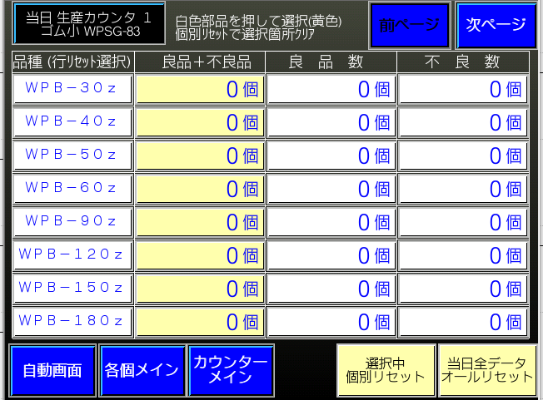
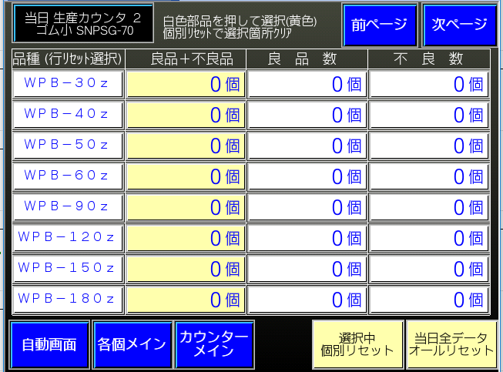
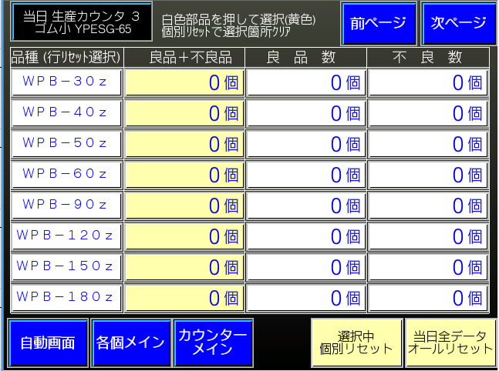
ツバ小
リセット
リセット
リセット
総生産数画面 |  |  | ｺﾞﾑの品種3種類分下記表が必要 |  |  |  | ゴム小 WPSG-83 | ゴム小 SNPSG-70 | ゴム小 YPESG-65
 | 総生産数＝ＯＫ＋ＮＧ |  | 良品数 |  | NG数
WPB-30z |  | 個 |  | 個 |  | 個
リセット
リセット
リセット
WPB-40z |  | 個 |  | 個 |  | 個
リセット
リセット
リセット
WPB-50z |  | 個 |  | 個 |  | 個
リセット
リセット
リセット
WPB-60z |  | 個 |  | 個 |  | 個
リセット
リセット
リセット
WPB-90z |  | 個 |  | 個 |  | 個
リセット
リセット
リセット
WPB-120z |  | 個 |  | 個 |  | 個
リセット
リセット
リセット
WPB-150z |  | 個 |  | 個 |  | 個
リセット
リセット
リセット
WPB-180z |  | 個 |  | 個 |  | 個

 | ALL リセット

ツバ大
ゴム
リセット
リセット
リセット

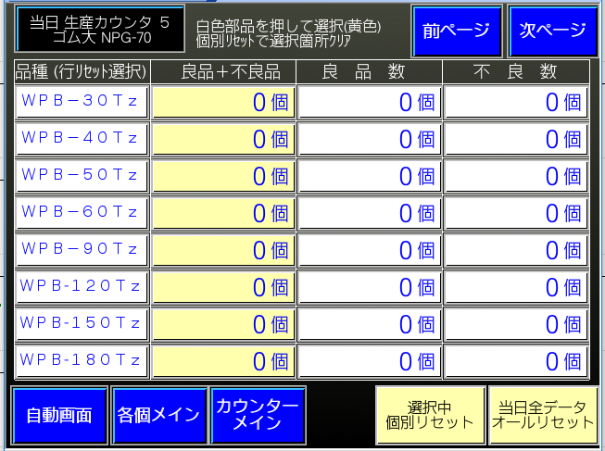

リセット
リセット
リセット
 | 総生産数 |  | 良品数 |  | NG数 |  | ゴム大 WPG-83 | ゴム大 NPG-70 | ゴム大 YPEG-65
WPB-30Tz |  | 個 |  | 個 |  | 個
WPB-40Tz |  | 個 |  | 個 |  | 個
リセット
リセット
リセット
WPB-50Tz |  | 個 |  | 個 |  | 個
リセット
リセット
リセット
WPB-60Tz |  | 個 |  | 個 |  | 個
リセット
リセット
リセット
WPB-90Tz |  | 個 |  | 個 |  | 個
リセット
リセット
リセット
WPB-120Tz |  | 個 |  | 個 |  | 個
リセット
リセット
リセット
WPB-150Tz |  | 個 |  | 個 |  | 個
リセット
リセット
リセット
WPB-180Tz |  | 個 |  | 個 |  | 個

 | ALL リセット

Sﾒﾓﾘ割付概要
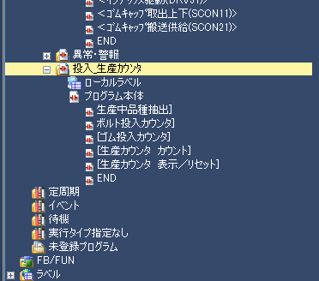
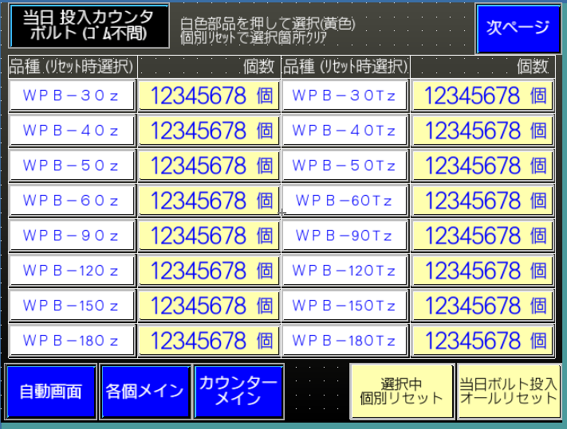
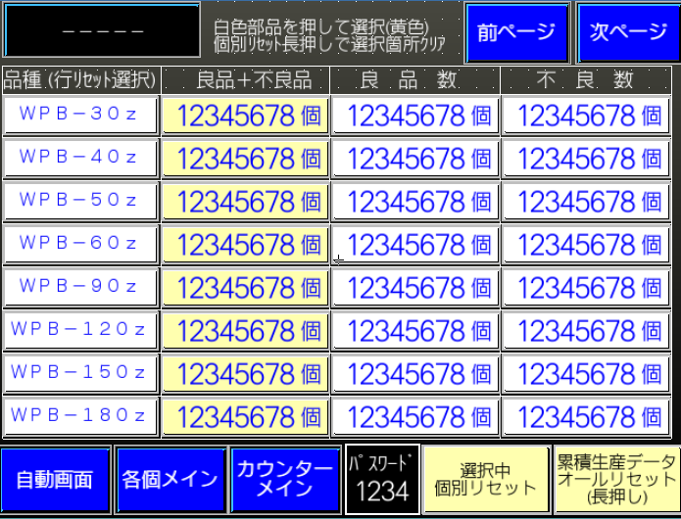
製品構成 |  | PLC参照先⇒ | TP参照先⇒
ツバ大用 | ツバ小用 | 投入生産ｶｳﾝﾀ
ボルト：８種類 | ボルト：８種類
ゴム ：３種類 | ゴム ：３種類
上記組合わせで２４種類 | 上記組合わせで２４種類 |  |  | ～

カウンタ構成
当日用(毎日ﾘｾｯﾄ) と 累積(定期的?にﾘｾｯﾄ) の２種類

当日 記憶エリア
ツバ小
生産数
ゴム品種１×
ボルト８種類
Ｄ10200～
Ｄ10349
当日 記憶エリア
ツバ小
生産数
ゴム品種２×
ボルト８種類
Ｄ10400～
Ｄ10549
当日 記憶エリア
ツバ小
生産数
ゴム品種３×
ボルト８種類
Ｄ10600～
Ｄ10749
150頁
当日
ツバ小
ボルト投入数
８種類
Ｄ10000～
Ｄ10049
151頁
当日
ツバ小
ゴム投入数
３種類
Ｄ10100～
Ｄ10149

155頁
当日 表示エリア
ツバ小／大
生産数
ゴム品種1～3×
ボルト８種類
Ｄ13400～
Ｄ13549

150頁
当日
ツバ大
ボルト投入数
８種類
Ｄ10050～
Ｄ10099
151頁
当日
ツバ大
ゴム投入数
３種類
Ｄ10150～
Ｄ10199
当日 記憶エリア
ツバ大
生産数
ゴム品種１×
ボルト８種類
Ｄ10800～
Ｄ10949
当日 記憶エリア
ツバ大
生産数
ゴム品種２×
ボルト８種類
Ｄ11000～
Ｄ11149
当日 記憶エリア
ツバ大
生産数
ゴム品種３×
ボルト８種類
Ｄ11200～
Ｄ11349

165頁
累積 表示エリア
ツバ小／大
生産数
ゴム品種1～3×
ボルト８種類
Ｄ13800～
Ｄ13949

 | 上記「当日」分とは別に「累積」分のエリアがＤ１２０００から同じようにあります(ｵﾌｾｯﾄｱﾄﾞﾚｽ +2000)

